Hoja1
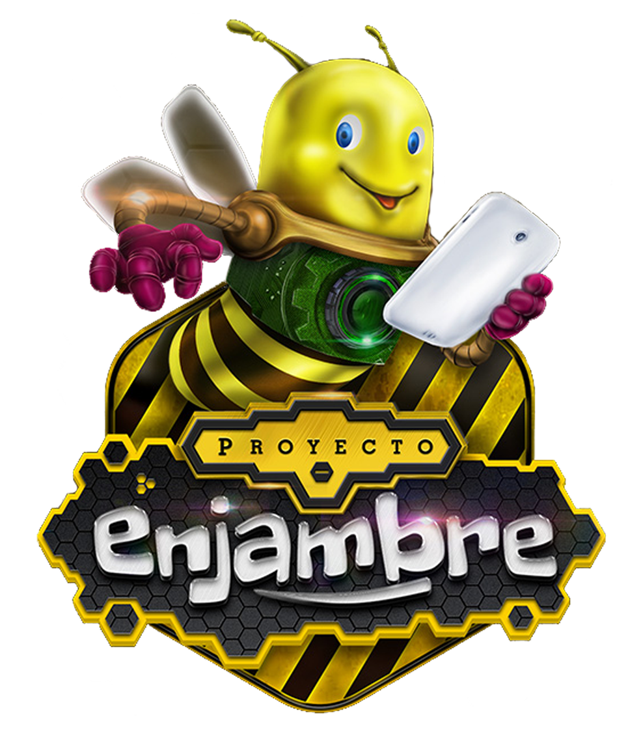
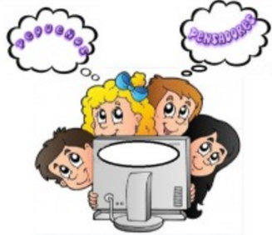
PEQUEÑOS PENSADORES ENCUESTA COMO TECNICA DE INVESTIGACIÓN

PREGUNTA | SIEMPRE | ALGUNAS VECES | NUNCA | TOTAL
¿Te agrada la forma como recibes las clases en tu colegio? | 45 | 11 | 0 | 56
¿tTe gustaria aprender sobre muchas materias mediante juegos? | 40 | 14 | 2 | 56
¿Realizando actividades artisticas aprendes sobre diferentes areas? | 30 | 21 | 5 | 56
¿tu profesora te enseña matematicas , español, naturales, sociales cantando o jugando? | 18 | 19 | 19 | 56
¿crees que es posiible aprender cantando, jugando o realizando actividades artisticas? | 29 | 22 | 5 | 56
¿Cuándo estudias matematicas podrias aprender español? | 32 | 16 | 8 | 56

 | PORCENTAJES

 |  |  |  |  | PREGUNTA | SIEMPRE | ALGUNAS VECES | NUNCA
 |  |  |  |  | ¿Te agrada la forma como recibes las clases en tu colegio? | 45 | 11 | 0

 |  |  |  |  | PREGUNTA | SIEMPRE | ALGUNAS VECES | NUNCA
 |  |  |  |  | ¿Te gustaría aprender sobre muchas materias mediante juegos? | 40 | 14 | 2

 |  |  |  |  | PREGUNTA | SIEMPRE | ALGUNAS VECES | NUNCA
 |  |  |  |  | ¿tTe gustaria aprender sobre muchas materias mediante juegos? | 40 | 14 | 2

 |  |  |  |  | PREGUNTA | SIEMPRE | ALGUNAS VECES | NUNCA
 |  |  |  |  | ¿Realizando actividades artísticas aprendes sobre diferentes áreas? | 30 | 21 | 5

 |  |  |  |  | PREGUNTA | SIEMPRE | ALGUNAS VECES | NUNCA
 |  |  |  |  | ¿Tu profesora te enseña matematicas , español, naturales, sociales cantando o jugando? | 18 | 19 | 19

 |  |  |  |  | PREGUNTA | SIEMPRE | ALGUNAS VECES | NUNCA
 |  |  |  |  | ¿crees que es posible aprender cantando, jugando o realizando actividades artísticas? | 29 | 22 | 5

 |  |  |  |  | PREGUNTA | SIEMPRE | ALGUNAS VECES | NUNCA
 |  |  |  |  | ¿Cuándo estudias matemáticas podrías aprender español? | 32 | 16 | 8

